关系图
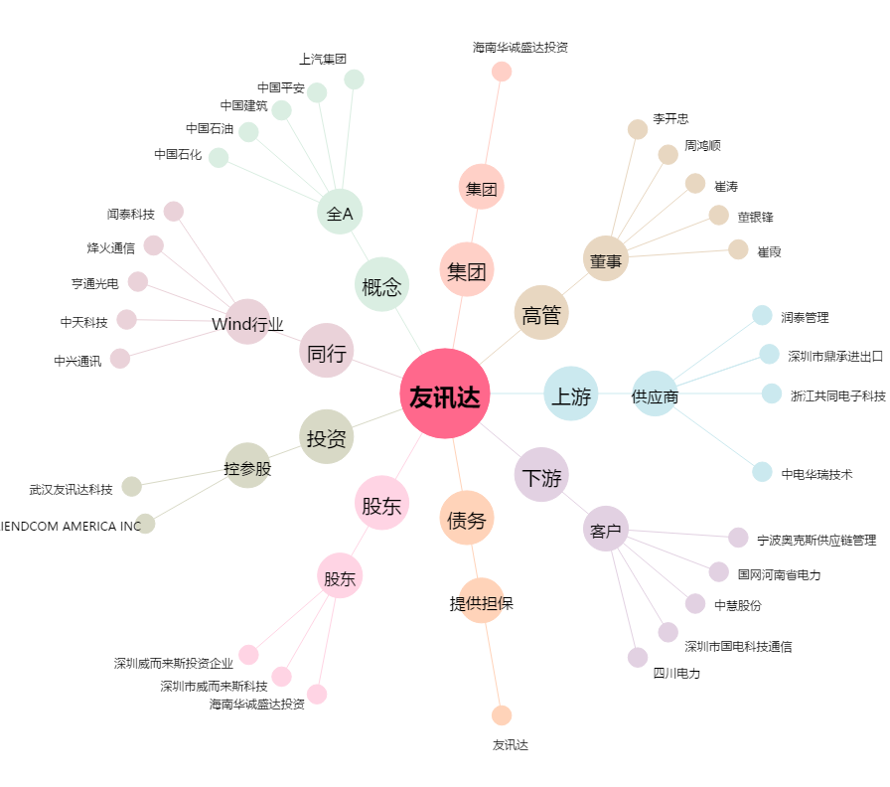
友讯达[300514.SZ] - 关系概览图

